NEWTON
INTERPOLACION POR NEWTON

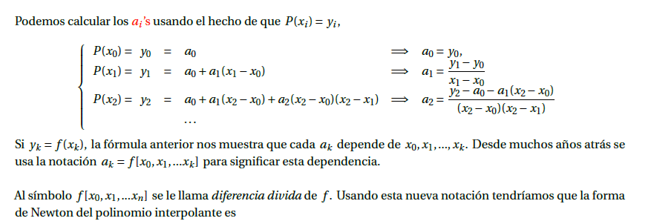

Los datos de crecimiento del maíz en Achocalla fueron recolectados bajo condiciones controladas,
midiendo la altura de las plantas en días específicos después de la siembra (DDS). Los datos utilizados son los siguientes:

Para x=60 dias

 | x | y =f[x] | dfi 1er nivel | dif 2do nivel | dif 3er. Nivel | dif 4to.nivel | dif 5to nivel
0 | 15 | 20 | 2 | 0 | 0 | -3.29218107E-06 | 5.225684238E-08
1 | 30 | 50 | 2 | 0 | -0.00024691358025 | 2.19478738E-06
2 | 45 | 80 | 2 | -0.014814814815 | -4.9382716049E-05
3 | 75 | 140 | 1.3333333333 | -0.018518518519
4 | 90 | 160 | 0.5
5 | 120 | 175
x=? | 60 | 111.47619048

P(x) = y0 + f[x0,x1](x - x0) + f[x0,x1,x2](x - x0)(x - x1) + f[x0,x1,x2,x3](x - x0)(x - x1)(x - x2) + f[x0,x1,x2,x3,x4](x - x0)(x - x1)(x - x2)(x - x3) + f[x0,x1,x2,x3,x4,x5](x - x0)(x - x1)(x - x2)(x - x3)(x - x4)

 | P(x)= | 111.47619048

Para x=60 dias

 | x | y =f[x] | dfi 1er nivel | dif 2do nivel | dif 3er. Nivel | dif 4to.nivel | dif 5to nivel
0 | 15 | 20 | 2 | 0 | 0 | -3.29218107E-06 | 5.225684238E-08
1 | 30 | 50 | 2 | 0 | -0.00024691358025 | 2.19478738E-06
2 | 45 | 80 | 2 | -0.014814814815 | -4.9382716049E-05
3 | 75 | 140 | 1.3333333333 | -0.018518518519
4 | 90 | 160 | 0.5
5 | 120 | 175
x=? | 105 | 169.52380952

P(x) = y0 + f[x0,x1](x - x0) + f[x0,x1,x2](x - x0)(x - x1) + f[x0,x1,x2,x3](x - x0)(x - x1)(x - x2) + f[x0,x1,x2,x3,x4](x - x0)(x - x1)(x - x2)(x - x3) + f[x0,x1,x2,x3,x4,x5](x - x0)(x - x1)(x - x2)(x - x3)(x - x4)

 | P(x)= | 169.52380952

